Sheet1
신고의무자 교육 결과보고서

연번 | 시설 또는 기관명 | 소재지(시도 및 시군구) | 시설장(기관장) 성명 | 교육명 | 교육일시 | 강사명(소속) | 교육대상 인원수 | 교육 수료 인원 | 교육시간 | 교육방법 | 교육(탑재) 운영 기관명 | 탑재 사이트 주소
1 | 예원부부치과의원 | 고양시 일산동구 탄중로321 중앙프라자 3층 | 오충원 | 아동학대 | 2025.11.07~ |  | 7명 | 7명 | 1시간 | (집합) 시청각교육 | 경기도평생학습포털
 |  |  |  | 장애인학대 | 2025.11.07~ |  | 7명 | 7명 | 1시간 | 시청각교육 | 경기도평생학습포털
 |  |  |  | 긴급복지 | 2025.11.07~ |  | 7명 | 7명 | 1시간 | 시청각교육 | 경기도평생학습포털
 |  |  |  | 노인학대 (종합병원, 요양병원만 제출)
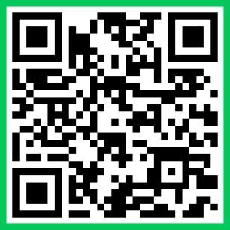 * 결과보고서 액셀 서식 다운로드 : 고양시보건소 홈페이지→보건정보→의약정보방 링크: https://www.goyang.go.kr/health/user/bbs/BD_selectBbs.do?q_bbsCode=1060&q_bbscttSn=20250929170344422&q_clCode=3&q_currPage=1&q_pClCode= QR코드:

* 교육방법에 따른 증빙자료 목록 1. (집합교육) 강사 또는 복지부가 제작한 동영상 자료를 활용한 시청각 교육 - (집합 강사교육) 교육사진(비대면일 경우 화면 캡쳐), 참석자 서명부 - (집합 시청각교육) 교육사진(참석자 및 동영상 화면 포함), 참석자 서명부 2. (인터넷 강의) 보건복지부 위탁 기관 또는 보건복지부 제작 콘텐츠를 탑재한 기타 기관 - (복지부 콘텐츠를 탑재한 기관) 해당 교육 사이트에서 발행한 교육 이수증 - (기타 기관) 교육 수료증(이수증) 취합

* 결과 보고서 제출시 해당 엑셀 양식만 제출할 것(증빙자료 제출 불필요). 단, 필요시 증빙자료의 제출 요청에 응할 수 있도록 준비 요청.

